Sheet1
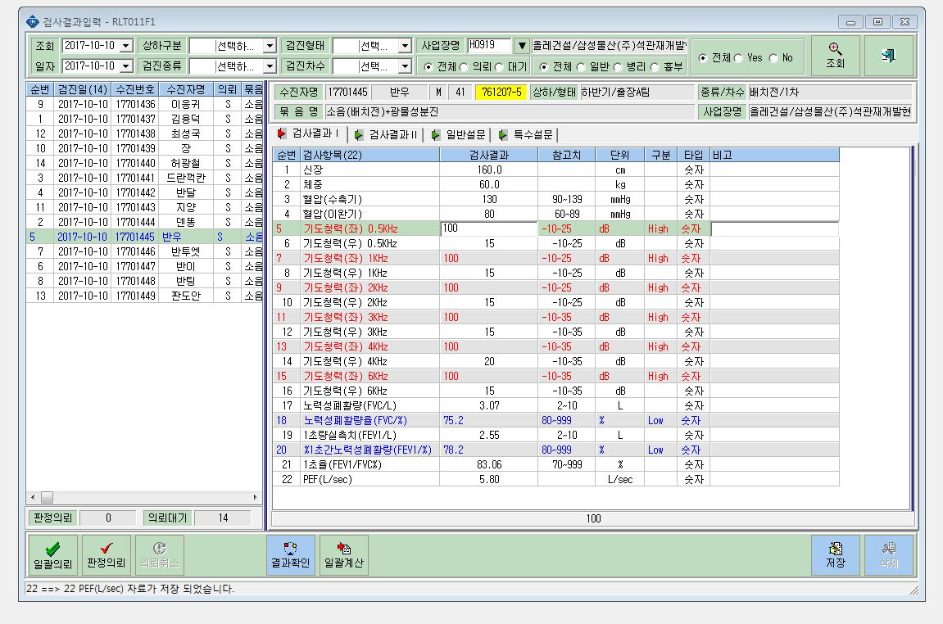

비고란에 "측정불가"로 입력할 수 있도록 창을 활성화시켜 주세요.

